Startseite
Businessplan

Jörgen Erichsen, Leverkusen

Mit Hilfe des Tools können Sie einen umfassenden Businessplan aufstellen, um Ihren Mitarbeitern, wichtigen Kunden, Banken oder Lieferanten schriftliche und nachvollziehbare Informationen über Ihr Unternehmen zu geben. Zudem können Sie auf einfachem Weg eine Plan-Bilanz, eine Plan-Gewinn- und Verlustrechnung sowie einen Plan-Cashflow aufstellen.

 | Verfügbare Tabellen
Mit dem Listenfeld Verfügbare Tabellen navigieren Sie innerhalb
der Anwendung.
Wenn Sie Tabellenblätter eingefügt, entfernt oder umbenannt haben, passen Sie die Liste mit einem Klick auf die Schaltfläche Aktualisieren automatisch an.

So bedienen Sie das Tool
So bedienen Sie das Tool

Hier finden Sie ausführliche Erläuterungen zu den einzelnen Elementen und Funktionen der aktiven Businesslösung. Soweit erforderlich, bietet dieses Sheet auch theoretische Hintergründe zur jeweiligen Anwendung.

1. Ihre Arbeitshilfe Businessplan enthält zunächst ein Arbeitsblatt "Muster für Kapitel", anhand dessen Sie die Beschreibung zu den einzelnen Kapiteln erstellen können.
2. Das Muster kann von Ihnen nach Belieben kopiert und mit den jeweiligen Kapitelnamen (z.B. Unternehmenszweck, Vermarktungskonzept) benannt werden. So entsteht Stück für Stück Ihr umfassender Businessplan, den Sie verändern, anpassen und erweitern können. Auch die Konzeption mehrerer, zeitlich aufeinander folgender Versionen ist so leicht umzusetzen.
3. Für Planbilanz, Plan-GuV sowie Plan-Cashflow sind in der Datei ebenfalls einfache Muster hinterlegt.
4. Darüber hinaus finden Sie für die Erstellung einfacher Szenarien (Planung, Liquidität) ebenfalls ein Beispiel, das Ihnen hilft, durch Veränderung lediglich weniger Zahlen die Auswirkungen möglicher Verschlechterungen einzelner Planungselemente auf Ihr vorgesehenes Ergebnis darzustellen.
5. Setzen Sie vor dem Beginn Ihrer Arbeiten alle Beispieldaten in den Arbeitsblätter auf „0“ und beginnen Sie Ihre Eingaben. Zellen, die grau hinterlegt sind, sollten Sie nicht überschreiben, da diese Formeln enthalten können. Die Zahlen sind lediglich Beispiele und sollen Ihre Orientierung erleichtern.
6. In einigen Zellen finden Sie Kommentare, die Ihnen helfen, die richtigen Eingaben zu tätigen (Zellen mit roten „Fähnchen“ in der oberen rechten Ecke).
7. Anders als z.B. bei der Planbilanz ist es bei den Szenarien aus Platzgründen nicht möglich, mehrere Jahre abzubilden. Wenn Sie einen mehrjährigen Zeitraum abbilden möchten, müssen Sie die Arbeitsblätter kopieren und für jedes Jahr ein eigenes Blatt erstellen.

 | zurück zum Anfang dieser Seite

Anwenderhilfe für Excel
Anwenderhilfe für Excel

Zum komfortablen Umgang mit diesem und anderen Excel-Tools erläutern wir hier einige Funktionen, die Sie beim Arbeiten mit Excel häufig benötigen, wie etwa das Ein- und Ausblenden der Zeilen- und Spaltenköpfe oder das Einrichten der Kopf- und Fußzeilen. Diese Funktionen können Sie übrigens ganz bequem über das Sondermenü Haufe Mediengruppe aufrufen, das Sie in allen Haufe-Businesslösungen finden.

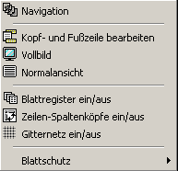
 |  | Die Funktionen

 |  | Navigation
 |  | Kopf- und Fußzeile bearbeiten
 |  | Vollbild
 |  | Normalansicht
 |  | Blattregister/Blätter einfügen
 |  | Zeilen- und Spaltenköpfe
 |  | Gitternetz
 |  | Blattschutz/Anpassen der Lösung

Navigation
Über den Befehl Haufe Mediengruppe ® Navigation rufen Sie eine Liste mit den verfügbaren Tabellen im Dokument auf.
So können Sie von jeder beliebigen Position in der Arbeitsmappe auf ein anderes Tabellenblatt wechseln.
Alternativ dazu können Sie über diese Schaltfläche zurück zur Startseite springen und dort das
Listenfeld nutzen. Außerdem können Sie bei eingeblendetem Blattregister den Reiter der jeweiligen Tabelle anklicken.

Kopf- und Fußzeile bearbeiten
Über diesen Menübefehl rufen Sie einen Dialog auf, in dem Sie Ihre Kopf- und Fußzeilen einstellen können.
Der folgende Dialog bietet Ihnen Funktionen, die Sie über die Excel-Standardfunktion Kopf-/Fußzeile im
Menü Datei ® Seite einrichten nicht einstellen können.
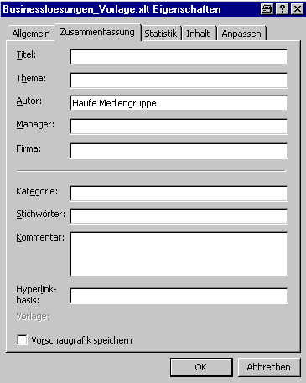
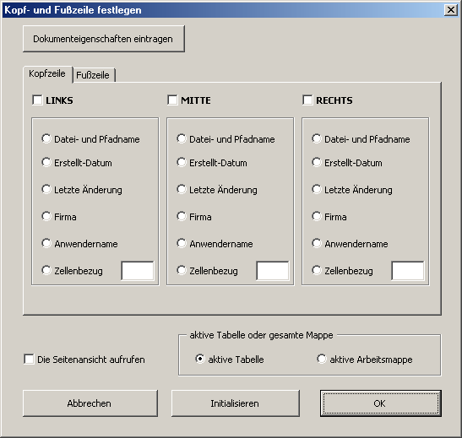

Mit einem Klick auf die Schaltfläche Dokumenteigenschaften eintragen (Abb. links oben) können Sie vorab
Ihre Dokumenteigenschaften füllen, die dann als Grundlage für die Kopf- und Fußzeileneinträge dienen.

Für die Festlegung der Kopf- und Fußzeileneinträge stehen Ihnen zwei Register zur Verfügung.
Aktivieren Sie das gewünschte Positionskontrollkästchen und legen Sie über eine Optionsschaltfläche
fest, welchen Eintrag Sie in der Kopf- oder Fußzeile haben möchten.
Sie haben die Möglichkeit, die Kopf- und Fußzeilendefinitionen für die aktive Tabelle bzw. für
alle Tabellen der aktiven Arbeitsmappe einzufügen.
Über das Kontrollkästchen links unten im Dialog können Sie nach dem Einrichten der Kopf- und Fußzeilen
direkt in die Seitenansicht wechseln, um die Ergebnisse zu kontrollieren.
Über die Schaltfläche Initialisieren löschen Sie alle Kopf- und Fußzeileneinträge der aktiven
Tabelle bzw. aller Tabellen der aktiven Arbeitsmappe.

Vollbild
Über diesen Menübefehl stellen Sie die Vollbildansicht von Excel ein. Bei dieser Ansicht werden
alle Symbolleisten temporär ausgeblendet. Drücken Sie die Taste ESC, um diese Vollbildansicht
zu beenden.

Normalansicht
Über diesen Menübefehl stellen Sie die Normalansicht von Excel ein.

Blattregister/Blätter einfügen
Mit Hilfe dieses Menübefehls können Sie die Anzeige der Blattregister ein- und ausschalten.
Wenn Sie neue Blätter einfügen möchten, können Sie dies mit Hilfe der Schaltfläche Tabellen
einfügen auf der Startseite erledigen; Sie können mehrere Blätter gleichzeitig einfügen und
die gewünschte Anzahl mit Hilfe des Drehfelds vorgeben.

Zeilen- und Spaltenköpfe
Mit Hilfe dieses Menübefehls können Sie die Anzeige der Zeilen- und Spaltenköpfe ein- und
ausschalten. Dabei wird bei jedem Tabellenwechsel geprüft, wie der momentane Status der
Zeilen- und Spaltenköpfe ist. Dementsprechend wird das Häkchen vor dem Menübefehl
gesetzt oder weggenommen.

Gitternetz
Mit Hilfe dieses Menübefehls können Sie die Anzeige des Gitternetzes ein- und ausschalten.
Dabei wird bei jedem Tabellenwechsel geprüft, wie der momentane Status des Gitternetzes ist.
Dementsprechend wird das Häkchen vor dem Menübefehl gesetzt oder weggenommen.

Blattschutz/Anpassen der Lösung
Um Textfelder und Grafikobjekte vor dem Löschen oder Verschieben zu schützen, sind die Haufe-Businesslösungen
zum Teil mit einem Objektschutz versehen. Die vorgegebenen Inhalte der Zellen und Textfelder sowie die Formatierungen
können Sie jedoch an Ihre Erfordernisse anpassen. Heben Sie den Blattschutz über Extras ® Schutz ® Blattschutz auf.
Alternativ dazu können Sie im Haufe-Menü den Befehl Blattschutz Tabelle schützen/Tabelle entsperren wählen.

Weitere Hinweise zu den Besonderheiten der jeweiligen Lösung entnehmen Sie dem Blatt So bedienen Sie das Tool.

 | zurück zum Anfang dieser Seite

